Portada
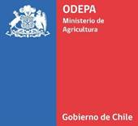

Boletín diario de precios internacionales
de productos básicos

Período del 10 al 16 de agosto de 2026

 | 2026-08-14

Boletín diario de precios internacionales de productos básicos

Javier Contreras C.
Cristopher González C.
Wilson Mejías C.

Publicación de la Oficina de Estudios y Políticas Agrarias (Odepa)
del Ministerio de Agricultura, Gobierno de Chile

Directora (S) y Representante Legal
Claudio Farías Pérez

Se puede reproducir total o parcialmente citando la fuente

Teatinos 40, piso 7. Santiago, Chile
Teléfono : 800360990
www.odepa.gob.cl

